Overview
Project 3: Phần mềm Quản lý Tài liệu (DMS - Document Management System) là một giải pháp toàn diện giúp các công ty quản lý và xử lý tài liệu một cách hiệu quả. Với DMS, việc tạo luồng phê duyệt, bảo mật thông tin và phân quyền truy cập trở nên đơn giản và tiện lợi hơn bao giờ hết.
1. Tạo luồng phê duyệt tài liệu
Tạo và tùy chỉnh luồng phê duyệt: Người dùng có thể tạo ra các luồng phê duyệt tùy chỉnh theo nhu cầu của công ty. Các luồng phê duyệt này có thể được thiết kế để phù hợp với các quy trình kinh doanh cụ thể.
Theo dõi tiến trình phê duyệt: Người dùng có thể theo dõi tiến trình phê duyệt của từng tài liệu, nhận thông báo khi có thay đổi trạng thái hoặc khi cần hành động.
2. Phân loại tài liệu theo cấp độ bảo mật
Công khai: Tài liệu có thể được truy cập bởi mọi nhân viên trong công ty mà không cần bất kỳ quyền truy cập đặc biệt nào.
Bảo Mật: Chỉ những nhân viên được cấp quyền cụ thể mới có thể truy cập và xử lý các tài liệu này.
Tuyệt mật: Chỉ những nhân viên cấp cao hoặc những người có quyền hạn đặc biệt mới có thể truy cập vào tài liệu này.
3. Phân quyền truy cập tài liệu và thư mục
Phân quyền chi tiết: Quản trị viên có thể phân quyền truy cập chi tiết đến từng tài liệu hoặc thư mục chứa tài liệu. Quyền truy cập có thể được cấp dựa trên vai trò, bộ phận hoặc cá nhân cụ thể.
Quản lý thư mục thông minh: Thư mục chứa tài liệu có thể được thiết lập quyền truy cập riêng biệt, đảm bảo rằng chỉ những người có thẩm quyền mới có thể xem và chỉnh sửa nội dung bên trong.
4. Giao diện thân thiện và dễ sử dụng
Giao diện trực quan: DMS được thiết kế với giao diện người dùng thân thiện, giúp người dùng dễ dàng tìm kiếm, tải lên và quản lý tài liệu.
Tích hợp công cụ tìm kiếm mạnh mẽ: Công cụ tìm kiếm giúp người dùng nhanh chóng tìm thấy tài liệu cần thiết dựa trên từ khóa, thẻ, hoặc thuộc tính tài liệu.

5. Danh sách các chức năng
1: Đăng nhập (token)

3. Quản lý tài liệu 3.1: xem tài liệu theo cấp độ bảo mật 3.1.1: Xem các thư mục con bên trong các thư mục theo cấp độ bảo mật 3.1.2: Thêm thư mục mới 3.1.3 Sửa đổi tên thư mục 3.1.4 Tìm kiếm thư mục theo tên và người tạo 3.1.5 Xóa thư mục 3.1.6 Di chuyển thư mục 3.1.7 Tải xuống thư mục 3.1.8 chia sẻ thư mục
3.2: Xem các file bên trong các thư mục con 3.2.2: tải file lên 3.2.3 Sửa đổi tên file 3.2.4 Tìm kiếm file theo tên và người tạo 3.2.5 Xóa file 3.2.6 Di chuyển file 3.2.7 Tải xuống file 3.2.8 chia sẻ file

4. Quản lý tổ chức 4.1, Quan lý nhân viên
4.1.1. Xem danh sách tài khoản của nhân viên 4.1.2. Thêm mới tài khoản và phân quyền với tài khoản ấy 4.1.3. Update tài khoản 4.1.4. Xóa tài khoản 4.1.5. Tìm kiếm tài khoản 4.1.6. Đổi mật khẩu 4.1.7. Đăng nhập 4.2. Quản lý role 4.2.1. thêm quyền mới 4.2.2. sửa quyền 4.2.3. xóa quyền 4.2.4. xem các quyền

5. Quản lý phê duyệt 5.1. Luồng phê duyệt 5.1.1. Thêm,sửa,xóa,update luồng phê duyệt 5.1.2. Tìm kiếm luồng phê duyệt 5.2. Yêu cầu phê duyệt. 5.2.3. Thêm,Xóa,Danh sách các yêu cầu phê duyệt

6. Công nghệ sử dụng - Front end: react js và Taiilwind - Back end: asp.net core - Database: sql sever - Architecture: Clean architecture
7. use case tổng quát cho chức năng quản lý tổ chức

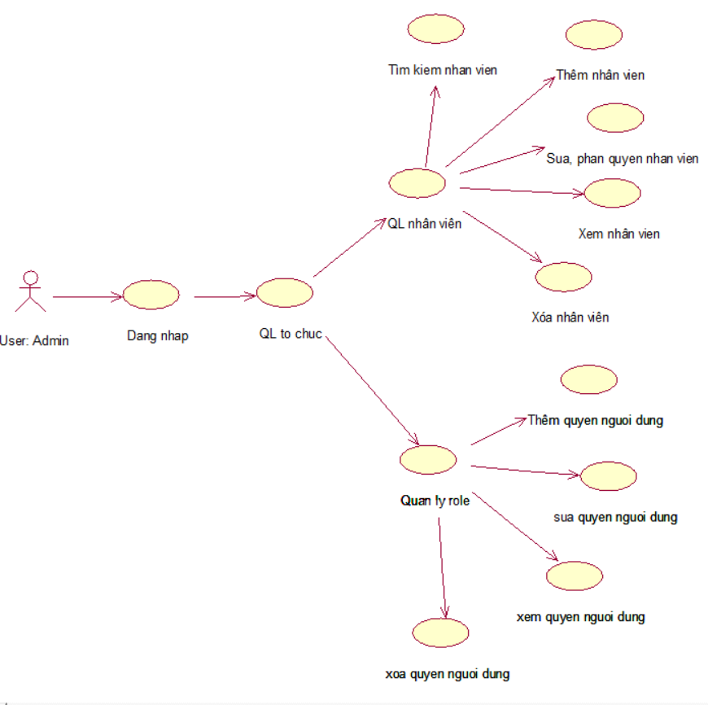

Chi tiết: - Use case Đăng nhập: + Người dùng nhập thông tin đăng nhập vào hệ thống, bao gồm tên người dùng và mật khẩu. + Hệ thống xác minh thông tin đăng nhập và kiểm tra xem tài khoản có tồn tại và hợp lệ hay không. + Nếu thông tin đăng nhập chính xác, hệ thống cho phép người dùng truy cập vào ứng dụng hoặc trang web và trả ra quyền của tài khoản ấy + Nếu thông tin đăng nhập không chính xác, hệ thống thông báo cho người dùng biết và yêu cầu nhập lại thông tin. - Use case quản ly tổ chức nếu tài khoản đăng nhập vào có quyền là admin thì sẽ có quyền vào chức năng này + quản lý nhân viên sẽ cho phép tài khoản có quyền adminthêm nhân viên sửa hoặc phân quyền lại nhân viên, xaem nhân viên và xóa nhân viên + quản lý role sẽ cho phép tài khoản có quyền admin thêm quyền mới, sửa quyền, xóa quyền và xem quyền

8. use case tổng quát cho chức năng quản lý tài liệu

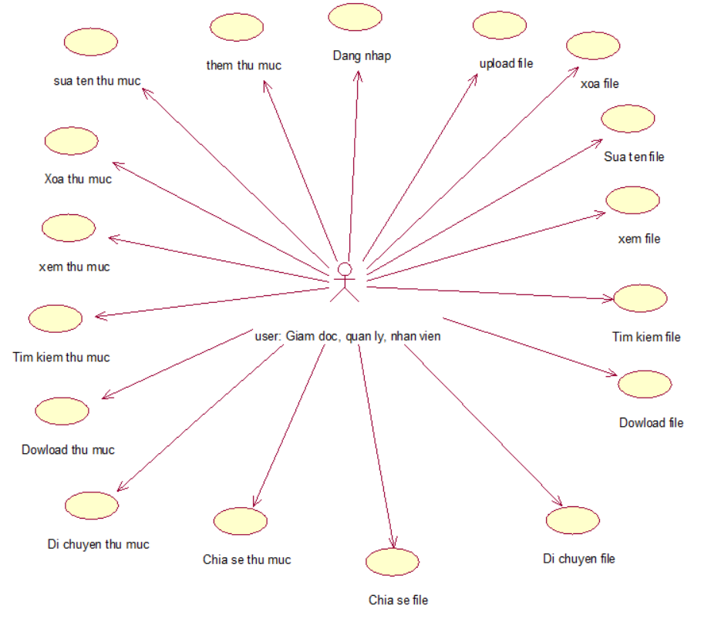

Chi tiết: - Use case Đăng nhập: + Người dùng nhập thông tin đăng nhập vào hệ thống, bao gồm tên người dùng và mật khẩu. + Hệ thống xác minh thông tin đăng nhập và kiểm tra xem tài khoản có tồn tại và hợp lệ hay không. + Nếu thông tin đăng nhập chính xác, hệ thống cho phép người dùng truy cập vào ứng dụng hoặc trang web và trả ra quyền của tài khoản ấy + Nếu thông tin đăng nhập không chính xác, hệ thống thông báo cho người dùng biết và yêu cầu nhập lại thông tin. - Theo từng quyền của tài khoản mà người dùng ấy có thể thực hiện các chức năng như bên trên vd: với tài khoản là nhân viên thì tài khoản ấy chỉ đc thực hiện các chức năng trong thư mục công khai tương tự với các quyền còn lại

DB
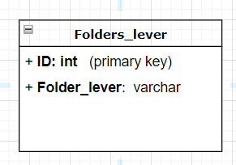
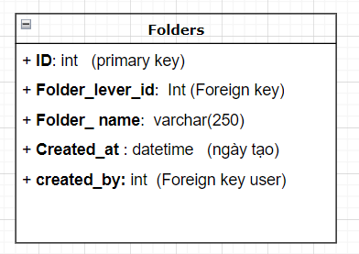
BẢNG: Folders_lever |  |  |  |  |  | BẢNG: Folders

NO | NAME | TYPE | NOTE
1 | ID | INT | Primary key | NO | NAME | TYPE | NOTE
2 | Folder_lever | varchar | Tên các cấp độ bảo mật | 1 | ID | INT | Primary key
 |  |  |  | 2 | Folder_lever_id | INT | Foreign key sang bảng Folders_lever
 |  |  |  | 3 | Folder_name | var char | tên của thư mục
 |  |  |  | 4 | Created_at | date | Ngày tạo thư mục
 |  |  |  | 5 | Created_by | INT | Foreign key sang bảng user, mã người tạo thư mục

BẢNG: FILE |  |  |  |  |  | Bảng: File_folder_share
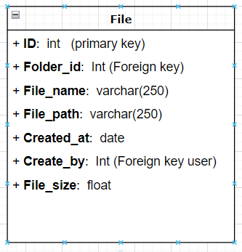
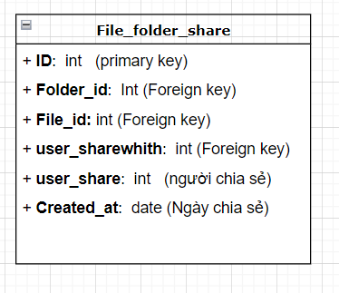

NO | NAME | TYPE | NOTE | NO | NAME | TYPE | NOTE
1 | ID | INT | Primary key | 1 | ID | INT | Primary key
2 | Folder_id | INT | Foreign key sang bảng Folders | 2 | Folder_id | INT | Foreign key sang bảng Folders
3 | File_name | var char | tên của file | 3 | File_id | INT | Foreign key sang bảng file
4 | File_path | var char | đường dẫn của file | 4 | user_shareWhith | INT | Foreign key sang bảng user, lấy id của người đc chia sẻ
5 | Created_at | date | ngày tạo file | 5 | Created_at | date | ngày tạo file
6 | Created_by | INT | Foreign key sang bảng user, mã người tạo thư mục | 6 | user_share | INT | id của người chia sẻ
7 | File_size | float | Kích thước của file

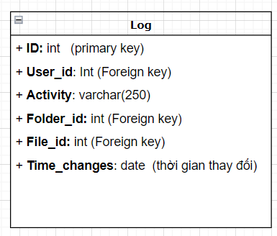
Bảng: Log

NO | NAME | TYPE | NOTE
1 | ID | INT | Primary key
2 | Folder_id | INT | Foreign_key sang bảng Folders
3 | File_id | INT | Foreign key sang bảng file
4 | User_id | INT | Foreign key sang bảng user, lấy id của người ghi
5 | Activity | varchar | Hành động đã làm
6 | Time_changes | date | thời gian dữ liệu được lưu vào bảng log

Table : Document
STT | Name | Type | Note
1 | Document_Id | INT | Khóa Chính của bảng Document
2 | Title | NVARCHAR | Tiêu đề của document
3 | Created_Date | DATETIME | Ngày tạo
4 | Note | TEXT | Ghi chú thêm
5 | File | VARCHAR | đường dẫn file
6 | Status | NVARCHAR | Trạng thái ban đầu khi gửi requests lên
Table : ApprovalStep
STT | Name | Type | Note
1 | StepId | INT | Khóa chính của bảng ApprovalStep (Các bước phê duyệt )
2 | Document_Id | INT | Khóa ngoại liên kết với bảng Document
3 | UerID | INT | Khóa ngoại liên kết với bảng user (các thành viên )
4 | Level_Id | INT | Khóa ngoại liên kết với bảng ApprovalLevel (Cấp phê duyệt)
5 | Action_Date | DATETIME | Ngày phê thực hiện hành động phê duyệt hoặc từ chối
6 | Status | NVARCHAR | Trạng thái phê duyệt
Table : ApprovalFlow
STT | Name | Type | Note
1 | ApprovalFlow_Id | INT | Khóa chính của bảng ApprovalFlow (Luồng phê duyệt)
2 | Name | NVARCHAR | Tên của luồng phê duyệt
Table : ApprovalLevel
STT | Name | Type | Note
1 | ApprovalLevel_Id | INT | Khóa chính của bảng ApprovalLevel (Cấp phê duyệt)
2 | Level | INT | Số câp cảu luồng phê duyệt
3 | Flow_Id | INT | Khóa ngoại liên kết với bảng ApprovalFlow

Màn hình quản lý tài liệu
Chức năng quản lý tài liệu:
1. Phân loại tài liệu theo cấp độ bảo mật
Công khai: Tài liệu có thể được truy cập bởi mọi nhân viên trong công ty mà không cần bất kỳ quyền truy cập đặc biệt nào.
Bảo Mật: Chỉ những nhân viên được cấp quyền cụ thể mới có thể truy cập và xử lý các tài liệu này.
Tuyệt mật: Chỉ những nhân viên cấp cao hoặc những người có quyền hạn đặc biệt mới có thể truy cập vào tài liệu này.

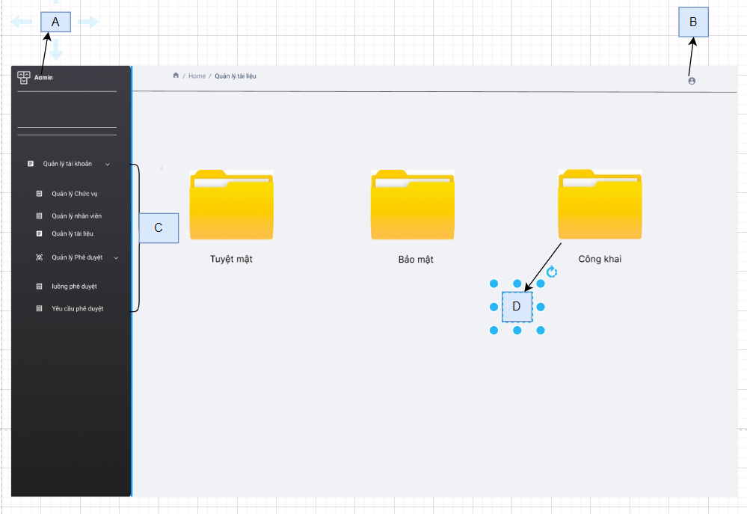

1. Các hạng mục
No | Code | Item name | Type |  | Init value | Options List | Place Holder | Desc
1 | A | Logo của hệ thống | Image |  |  |  |  | Logo của hệ thống
2 | B | icon | Icon |  |  |  |  | Icon của user
3 | C | Menu |  |  |  |  |  | Menu chức năng của hệ thống
4 | D | Danh sách thư mục theo cấp độ | List |  |  |  |  | Danh sách các thư quản lý
2. Control List
No | Control name |  | Type | Action |  |  |  | Desc
1 | Icon |  | Button | Sẽ hiện lên 1 combo box |  |  |  | Tham khảo chi tiết []

2. Quản lý thu mục theo từng cấp độ bảo mật
2.1: biểu đồ trình tự của chức năng quản lý thư mục
Mô tả: sau khi người dùng đăng nhập thành công, hệ thống sẽ kiểm tra quyền của tài khoản ấy xem đc vào thư mục nào + thư mục công khai thì tất cả các quyền sẽ đc vào xem và chỉnh sửa , thêm mới thư mục , xóa thư mục, di chuyển , chia sẻ, dowload + thư mục bảo mật thì chỉ có quyền trưởng phòng và giám đốc được vào xem và chỉnh sửa, thêm mới thư mục , xóa thư mục,di chuyển , chia sẻ, dowload + thư mục tuyệt mật chỉ có quyền giám đốc đc vào xem và chỉnh sửa, thêm mới thư mục , xóa thư mục, di chuyển , chia sẻ, dowload khi người dùng bấm vào 1 trong 3 thư mục trên thì giao diện như hình Nếu người dùng không có quyền truy cập mà vẫn cố ấn vào các thư mục thì sẽ hiện lên thông báo: Tài khoản của bạn không có quyền truy cập vào mục này
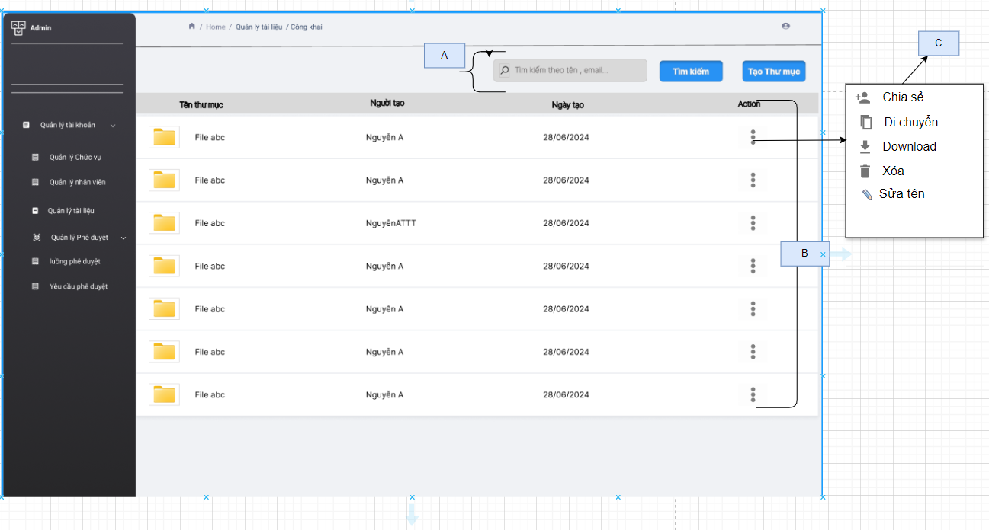

1. Các hạng mục
No | Code | Item name | Type |  | Init value | Options List | Place Holder | Desc
1 | A are | khu vuc tim kiem |  |  |  |  |  | Khu vuc tim kiem
 |  | Input tìm kiếm | input |  |  |  | Tìm kiếm theo tên, email | Dùng để tìm kiếm thư mục theo tên thư mục và email của người đã tạo
 |  | Tim kiếm | button |  |  |  |  | Tìm kiếm các thư mục
2 | B are | khu vuc danh sách tài liệu |  |  |  |  |  | Khu vuc tim kiem
 |  | Tên Thư mục | Text |  | Lấy từ API_001[index] . Folder_name |  |  | Gía trị tên của thư mục
 |  | Người tạo | Text |  | Lấy từ API_001[index] . Creat_at |  |  | Gíá trị người tạo thư mục
 |  | Ngày tạo | Date |  | Lấy từ API_001[index] . Created_by |  |  | Gía trị ngày tạo thư mục
 |  | Action | Button |  |  |  |  | khi bấm vào 3 chấm sẽ hiện lên các ation như sửa, di chuyển, download, chia sẻ thu mục
3 | C are | Khu vực các action |  |  |  |  |  | Khu vực các ation
 |  | Chia sẻ | Button |  |  |  |  | Dùng để chia sẻ thư mục tới người khác
 |  | Di chuyển | Button |  |  |  |  | Dùng để di chuyển thư mục sang vị trí lưu khác
 |  | Download | Button |  |  |  |  | Dùng để tải thu mục xuống
 |  | Xóa | Button |  |  |  |  | Dùng để xóa thư mục
 |  | Sửa tên | Button |  |  |  |  | Dùng để sửa tên thư mục
2. Control List
No | Control name |  | Type | Action |  |  |  | Desc
1 | Tạo thư mục |  | Button | Sẽ hiện lên 1 from để tạo mới 1 thư mục |  |  |  | Tham khảo chi tiết sheet [Chức năng thêm thư mục]
2 | 3 chấm |  | Button | Sẽ hiện lên 1 menu danh sách để người dùng có thể chọn các chức năng như sửa tên thư mục, download thư mục, chia sẻ thư mục, di chuyển thư mục hoặc xóa thư mục |  |  |  | Chi tiết đc thể hiện bên dưới ở mục 4 [mô tả chi tiết]
4. Mô tả chi tiết các action ở mục C
Sau khi người dùng bấm vào button 3 chấm thì sẽ hiện ra các danh sách các action chức để người dùng có thể thực hiện như sau
No | Control name |  | Type | Action |  |  |  | Desc
1 | Chia sẻ |  | Button | Sẽ hiện lên combo box để người dùng có thể tìm kiếm người cần chia sẻ |  |  |  | Tham khảo chi tiết sheet [Màn hình chia sẻ thư mục và file
2 | Di chuyển |  | Button | Sẽ hiện lên 1 Dialog Box để người dùng có thể chọn thư mục cần di chuyển tới |  |  |  | Tham khảo chi tiết sheet [Màn hình di chuyển thư mục và file]
3 | Download |  | Button | Call api download
4 | Xóa |  | Button | Sẽ hiện lên 1 Dialog Box để người dùng có thể chọn đồng ý xóa hoặc hủy |  |  |  | Tham khỏa chi tiết sheet [Màn hình xóa thư mục và file]
5 | Sửa tên |  | Button | Sẽ hiện lên combo box để người dùng thao tác |  |  |  | Tham khảo chi tiết sheet [Màn hình đổi tên thư mục và file]

Function 2
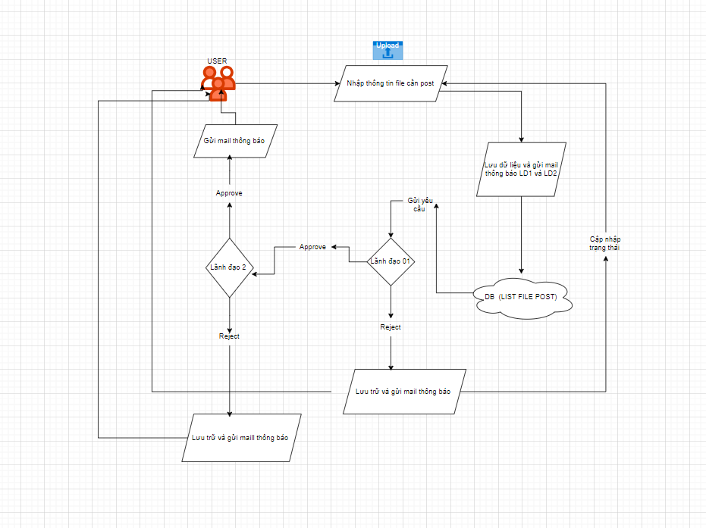
Chức năng tạo và tùy chỉnh luồng phê duyệt
Nhân viên: Nhân viên nhập thông tin về file cần post.
Nhập thông tin file cần post:
Nhân viên nhập thông tin và dữ liệu này sẽ được lưu vào cơ sở dữ liệu (DB - List File Post).
Lãnh đạo 01: Gửi yêu cầu phê duyệt tới Lãnh đạo 01. Nếu Lãnh đạo 01 phê duyệt => gửi mail thông báo => quá trình tiếp tục đến bước Lãnh đạo 02. Nếu Lãnh đạo 01 từ chối, thông tin được lưu trữ và gửi mail thông báo từ chối. Lãnh đạo 02: Sau khi được Lãnh đạo 01 phê duyệt =>gửi mail thông báo => yêu cầu được gửi tới Lãnh đạo 02. Nếu Lãnh đạo 02 phê duyệt, quá trình tiếp tục và thông báo phê duyệt được gửi qua mail. Nếu Lãnh đạo 02 từ chối, thông tin được lưu trữ và gửi mail thông báo từ chối. Cập nhật trạng thái: Sau khi có quyết định cuối cùng từ lãnh đạo, trạng thái của thông tin được cập nhật trong cơ sở dữ liệu (DB - List File Post).
tạo luồng phê duyệt
Phê duyệt công tác phí | 3 step
 | step | người chịu trách nhiệm | cấp bậc
 | step 1 | Người gửi yêu cầu | Nhân viên
 | step 2 | Người phê duyệt | Trưởng phòng
 | step 3 | Người phê duyệt | Kế toán

PHÂN BIỆT: TẠO LUỒNG PHÊ DUYỆT vs SỬ DỤNG CHỨC NĂNG PHÊ DUYỆT

Phê duyệt công tác phí | step 1
 | HO TÊN
 | TÀI LIỆU LIÊN QUAN
 | NOTE | Tôi là con sếp đây, phê duyệt nhanh cho tôi
 | submit
 | step 2
 |  | xem file
 |  | approve/reject
 |  | note lại

Đăng nhập
Chức năng Login Account
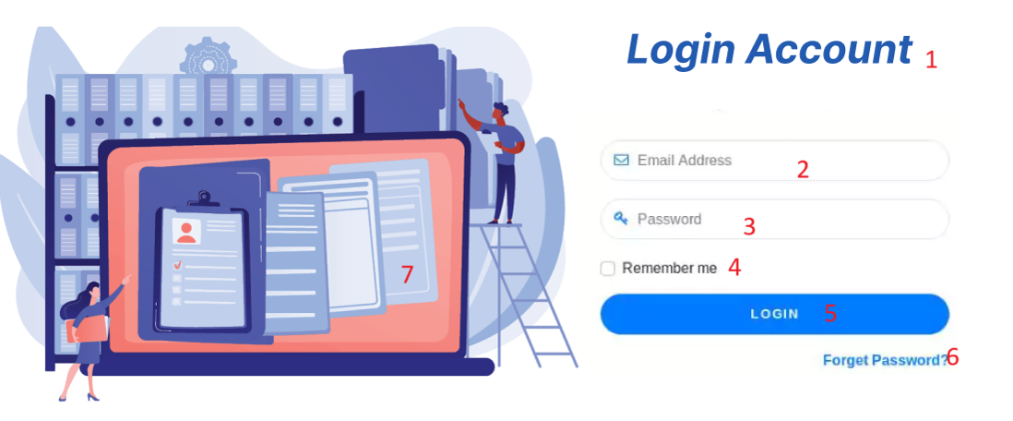

1. Các hạng mục
No | Code | Item name | Type | Init value | Place holder | Opitons | Desc
1 | 1 | Login Account | Text | Empty |  |  | Mô tả màn hình đăng nhập
2 | 2 | Email Address | Input | Empty | Email Address |  | Nhập địa chỉ email để đăng nhập
3 | 3 | Password | Input | Empty | Password |  | Nhập mật khẩu để đăng nhập
4 | 4 | Remember me | Checkbox | Unchecked |  | Checked, Unchecked | Ghi nhớ tài khoản và mật khẩu
5 | 5 | Login | Button |  |  |  | Khi bạn click vào button Login thì sẽ được chuyển đến trang quản trị tài khoản
6 | 6 | Forget Password? | Link |  |  |  | Khi bạn click vào Forget Password thì sẽ được chuyển đến trang quên mật khẩu
7 | 7 | Hình ảnh | Image |  |  |  | Thêm hình ảnh minh họa cho trang đăng nhập

2. Validate
No | Item name | Rule | Message
1 | Email Address | String(length <=255), Regex(@gmail.com), Required | Bạn phải nhập email Không nhập email thì không thể đăng nhập
2 | Password | String(length >=8), Ít nhất một ký tự chữ hoa (A-Z), Ít nhất một ký tự chữ thường (a-z), Ít nhất một chữ số (0-9). Required | Bạn phải nhập password Không nhập password thì không thể đăng nhập

3. Control
No | Control name | Type | Action | Description
1 | Login | Button | Gọi Api đăng nhập. Mã API[]
2 | Remember me | Checkbox | Khi check thì thông tin đăng nhập được giữ lại cho các phiên sau
3 | Forget Password | Link | Di chuyển sang màn hình quên mật khẩu: Mã màn hinh xxx

Thêm tài khoản
 |  | Chức năng Thêm mới tài khoản
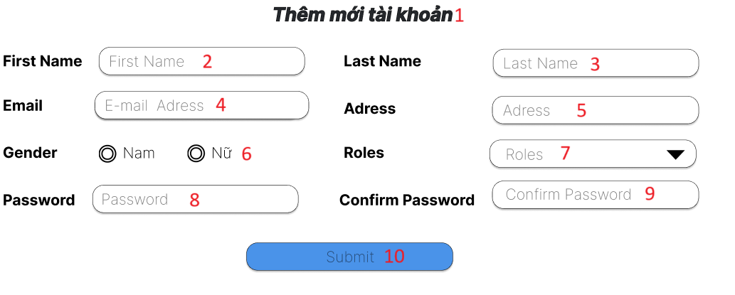

No | Code | Item name | Type | Desc | Init value | Place holder | Opitons
1 | 1 | Thêm mới tài khoản | Text | Mô tả tính năng trang thêm mới tài khoản
2 | 2 | First Name | Input | Nhập thông tin tên của bạn vào ô input. | Empty | First Name
3 | 3 | Last Name | Input | Nhập thông tin họ của bạn vào ô input. | Empty | Last Name
4 | 4 | Email | Input | Nhập thông tin email của bạn vào ô input. | Empty | Email Address
5 | 5 | Address | Input | Nhập thông tin địa chỉ của bạn vào ô input. | Empty | Address
6 | 6 | Gender | Radio Button | Lựa chọn giới tính của bạn | Empty |  | Nam, Nữ
7 | 7 | Roles | Drop-down List | Lựa chọn quyền của tài khoản đó | Empty |  | Giám đốc, Quản lí, Nhân viên
8 | 8 | Password | Input | Nhập password của bạn vào ô input. | Empty | Password
9 | 9 | Confirm Password | Input | Nhập lại password của bạn giống ô input Password ở trên vào ô input. | Empty | Confirm Password
10 | 10 | Submit | Button | Khi click vào Submit thì tài khoản sẽ được tạo và được chuyển về trang đăng nhập

Validate
No | Item name | Rule | Message
1 | First Name | string, length <=255, required | Bạn phải nhập tên của bạn. Nếu bạn không nhập thì không thể đăng kí tài khoản
2 | Last Name | string, length <=255, required | Bạn phải nhập họ của bạn. Nếu bạn không nhập thì không thể đăng kí tài khoản
3 | Email | string, length <=255, regex(@gmail.com), required | Bạn phải nhập email của bạn Nếu không nhập bạn không thể đăng kí tài khoản
4 | Address | string, length <=255 | Bạn nhập địa chỉ hiện tại của bạn
5 | Password | string, length >=8, required Ít nhất một ký tự chữ hoa (A-Z). Ít nhất một ký tự chữ thường (a-z). Ít nhất một chữ số (0-9). Ít nhất một ký tự đặc biệt (ví dụ: !@#$%^&*) | Bạn phải nhập password Không nhập password thì không thể đăng kí tài khoản
6 | Confirm Password | Nhập lại mật khẩu giống ở item name Password | Bạn phải xác nhận lại password Không nhập confirm password thì không thể đăng kí tài khoản
7 | Roles | Bắt buộc chọn một trong các quyền | Bạn phải bắt buộc chọn một trong các quyền Không chọn quyền thì bạn không thể đăng kí tài khoản
8 | Gender | Bắt buộc chọn nam/nữ | Bạn phải bắt buộc chọn giới tính Không chọn giới tính thì bạn không thể đăng kí tài khoản

Control
No | Control name | Type | Action
1 | Gender | Radio Button | Khi check thì lựa chọn giới tính của bạn
2 | Roles | Drop-down List | Khi check thì sẽ hiển thị ra các lựa chọn cho bạn chọn
3 | Submit | Button | Khi đăng kí thành công thì sẽ hiển thị ra thông báo thành công và chuyển về màn hình quản lí tài khoản. Mã màn hình: API[]

Thay đổi mật khẩu
Chức năng thay đổi mật khẩu
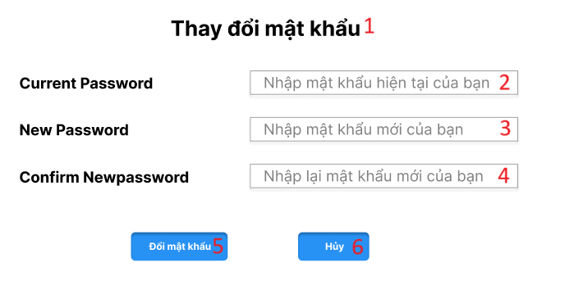

No | Code | Item name | Type | Desc | Init value | Place holder | Opitons
1 | 1 | Thay đổi mật khẩu | Text | Mô tả tính năng thay đổi mật khẩu.
2 | 2 | Current Password | Input | Nhập mật khẩu hiện tại của bạn. |  | Nhập mật khẩu hiện tại của bạn
3 | 3 | New Password | Input | Nhập mật khẩu mới của bạn. |  | Nhập mật khẩu mới của bạn
4 | 4 | Confirm Newpassword | Input | Nhập mật khẩu mới của bạn một lần nữa. |  | Nhập lại mật khẩu mới của bạn
5 | 5 | Đổi mật khẩu | Button | Khi click vào thì tài khoản của bạn sẽ được thông báo đổi mật khẩu và chuyển về trang quản lí tài khoản.
6 | 6 | Hủy | Button | Khi click vào thì mật khẩu hiện tại sẽ không được thay đổi.

Validate
No | Item name | Rule | Message
1 | Current Password | string, length >=8, required Ít nhất một ký tự chữ hoa (A-Z). Ít nhất một ký tự chữ thường (a-z). Ít nhất một chữ số (0-9). Ít nhất một ký tự đặc biệt (ví dụ: !@#$%^&*) | Bạn phải nhập password hiện tại Không nhập password hiện tại thì không thể thay đổi mật khẩu
2 | New Password | string, length >=8, required Ít nhất một ký tự chữ hoa (A-Z). Ít nhất một ký tự chữ thường (a-z). Ít nhất một chữ số (0-9). Ít nhất một ký tự đặc biệt (ví dụ: !@#$%^&*) | Bạn phải nhập password mới Không nhập password mới thì không thể thay đổi mật khẩu
3 | Confirm Newpassword | Nhập lại mật khẩu giống ở item name New Password | Bạn phải xác nhận lại password Không nhập lại password mới thì không thể thay đổi mật khẩu

No | Control name | Type | Action
1 | Đổi mật khẩu | Button | Khi click thì xác nhận mật khẩu và chuển về màn quản trị tài khoản.. Mã màn hình là xxx
2 | Hủy | Button | Khi click thì sẽ không lưu các thông tin mà bạn muốn đổi mật khẩu.

Xóa tài khoản
Chức năng xóa tài khoản

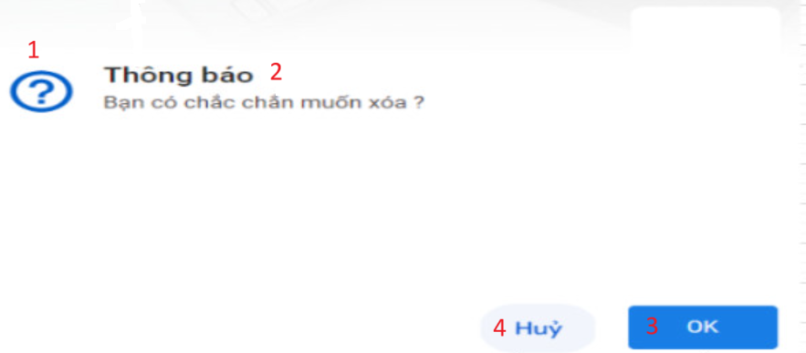

No | Code | Item name | Type | Desc | Init value
1 | 1 | ? | Icon | Xác nhận rằng người dùng muốn thực hiện hành động đó
2 | 2 | Thông báo Bạn có chắc chắn muốn xóa | Text | Hiển thị thông báo cho người dùng biết liệu bạn có muốn xóa tài khoản không?
3 | 3 | OK | Button | Khi click vào OK thì tài khoản của bạn sẽ được xóa
4 | 4 | Hủy | Button | Khi click vào Hủy thì sẽ hiển thị giao diện quản lý tài khoản

Control
No | Control name | Type | Action
1 | OK | Button | Khi click thì tài khoản của bạn sẽ được xóa
2 | Hủy | Button | Khi click thì sẽ hiển thị sẽ hiển thị giao diện quản lý tài khoản

Validate
No | Item name | Rule | Message

Cập nhật tài khoản
Chức năng cập nhật tài khoản

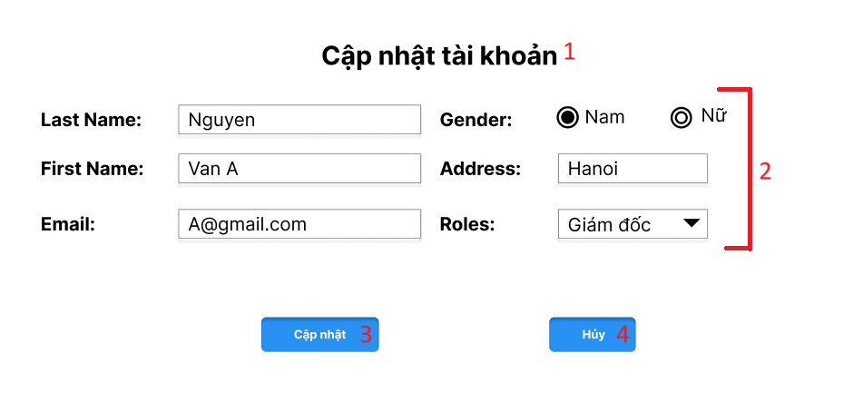

No | Code | Item name | Type | Desc | Init value | Place holder | Opitons
1 | 1 | Cập nhật tài khoản | Text | Mô tả tính năng trang cập nhật tài khoản
2 | 2 | First Name | Input | Nhập thông tin tên của bạn vào ô input. | Tên của bạn
3 | 2 | Last Name | Input | Nhập thông tin họ của bạn vào ô input. | Họ của bạn
4 | 2 | Email | Input | Nhập thông tin email của bạn vào ô input. | Email của bạn
5 | 2 | Address | Input | Nhập thông tin địa chỉ của bạn vào ô input. | Địa chỉ của bạn
6 | 2 | Gender | Radio Button | Lựa chọn giới tính của bạn | Giới tính của bạn đã lựa chọn |  | Nam, Nữ
7 | 2 | Roles | Drop-down List | Lựa chọn quyền của tài khoản đó | Quyền tài khoản mà bạn đã lựa chọn |  | Giám đốc, Quản lí, Nhân viên
8 | 3 | Cập nhật | Input | khi click vào cập nhật thì tài khoản sẽ được cập nhật thông tin mới.
9 | 4 | Hủy | Input | Nhập lại password của bạn giống ô input Password ở trên vào ô input.

Validate
No | Item name | Rule | Message
1 | First Name | string, length <=255, required | Bạn phải nhập tên của bạn. Nếu bạn không nhập thì không thể đăng kí tài khoản
2 | Last Name | string, length <=255, required | Bạn phải nhập họ của bạn. Nếu bạn không nhập thì không thể đăng kí tài khoản
3 | Email | string, length <=255, regex(@gmail.com), required | Bạn phải nhập email của bạn Nếu không nhập bạn không thể đăng kí tài khoản
4 | Address | string, length <=255 | Bạn nhập địa chỉ hiện tại của bạn
7 | Roles | Bắt buộc chọn một trong các quyền | Bạn phải bắt buộc chọn một trong các quyền Không chọn quyền thì bạn không thể đăng kí tài khoản
8 | Gender | Bắt buộc chọn nam/nữ | Bạn phải bắt buộc chọn giới tính Không chọn giới tính thì bạn không thể đăng kí tài khoản

Control
No | Control name | Type | Action
1 | Gender | Radio Button | Khi check thì lựa chọn giới tính của bạn
2 | Roles | Drop-down List | Khi check thì sẽ hiển thị ra các lựa chọn cho bạn chọn
3 | Cập nhật | Button | Khi click thì sẽ cập nhật thành công thì sẽ hiển thị ra thông báo thành công và chuyển về màn hình quản lí tài khoản. Mã màn hình: API[]
4 | Hủy | Button | Khi bạn click hủy thì các thông tin sẽ không thay đổi.

Danh sách tài khoản
 | Chức năng Hiển thị danh sách tài khoản
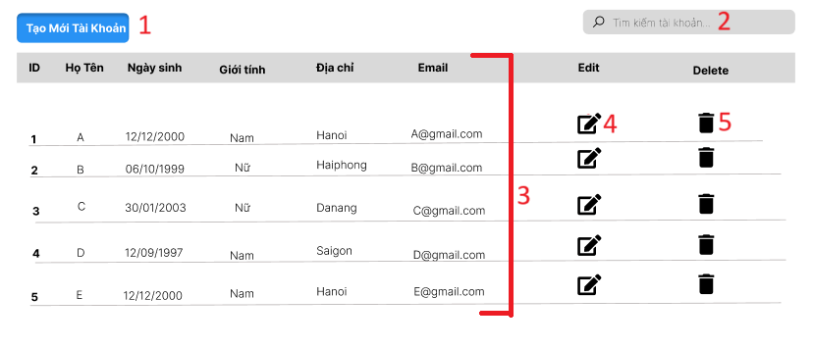

No | Code | Item name | Type | Desc | Init value | Place holder | Opitons
1 | 1 | Tạo mới tài khoản | Button | Khi click vào sẽ chuyển đến trang đăng kí tài khoản
2 | 2 | Tìm kiếm tài khoản | Input | Nhập thông tin tìm kiếm về tài khoản để hiển thị thông tin tài khoản đó | Empty | tìm kiếm tài khoản
3 | 3 | ID, Họ tên,... | Input | Hiển thị thông tin về Id, Họ tên,... | Các giá trị thông tin của các tài khoản
4 | 4 | Edit | Button | Khi click vào sẽ chuyển đến trang cập nhật tài khoản
5 | 5 | Delete | Button | Khi click vào sẽ hiển thị thông báo "bạn có chắc chắn muốn xóa"

Validate
No | Item name | Rule | Message
1 | Tìm kiếm tài khoản | string, length <=255, required | Bạn phải nhập thông tin tìm kiếm của bạn. Nếu bạn không nhập thì không thể tìm kiếm tài khoản

Control
No | Control name | Type | Action
1 | Tạo mới tài khoản | Button | Khi click thì sẽ chuyển sang màn hình tạo mới tài khoản. Mã màn hình: API[]
2 | Tìm kiếm tài khoản | Input | Khi nhập thông tin và tìm kiếm thì sẽ hiển thị ra các thông tin của các tài khoản
3 | Edit | Button | Khi click vào thì sẽ chuyển sang màn hình cập nhật tài khoản. Mã màn hình: API[]
4 | Delete | Button | Khi click vào thì sẽ chuyển sang màn hình xóa tài khoản: Mã màn hình: API[]

Danh sách quyền người dùng
 |  | Chức năng hiển thị quyền người dùng
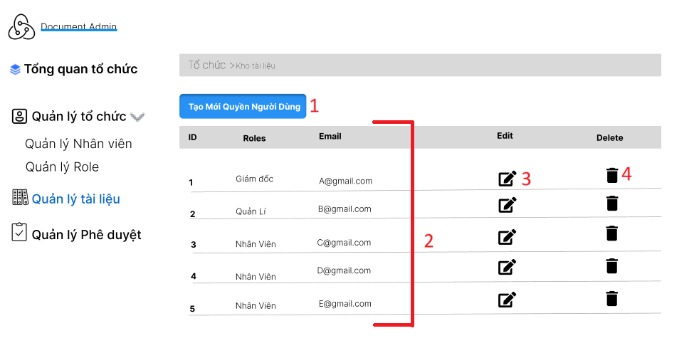

No | Code | Item name | Type | Desc | Init value | Place holder | Opitons
1 | 1 | Tạo Mới Quyền Người Dùng | Button | Khi click vào sẽ chuyển đến trang tạo mới quyền người dùng
2 | 2 | ID, Roles, Email | Text | Hiển thị thông tin về Id, Roles, Email | Các giá trị thông tin của các quyền
3 | 3 | Edit | Button | Khi click vào sẽ chuyển đến trang cập nhật quyền người dùng
4 | 4 | Delete | Button | Khi click vào sẽ hiển thị thông báo "bạn có chắc chắn muốn xóa"

Validate
No | Item name | Rule | Message

Control
No | Control name | Type | Action
1 | Tạo mới quyền người dùng | Button | Khi click thì sẽ chuyển sang màn hình tạo mới tài khoản. Mã màn hình: API[]
2 | Edit | Button | Khi click vào thì sẽ chuyển sang màn hình cập nhật tài khoản. Mã màn hình: API[]
3 | Delete | Button | Khi click vào thì sẽ chuyển sang màn hình xóa tài khoản: Mã màn hình: API[]

Thêm quyền người dùng
Chức năng thêm quyền người dùng
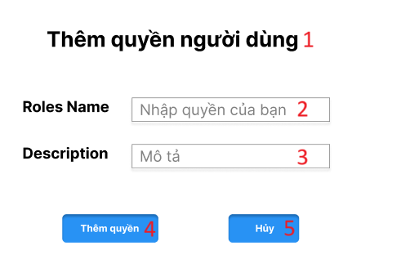

No | Code | Item name | Type | Desc | Init value | Place holder | Opitons
1 | 1 | Thêm quyền người dùng | Text | Mô tả tính năng trang thêm mới quyền người dùng
2 | 2 | Roles Name | Input | Nhập thông tin tên của quyền người dùng vào ô input. | Empty | Nhập quyền của bạn
3 | 3 | Description | Input | Nhập thông tin mô tả quyền người dùng vào ô input. | Empty | Mô tả
4 | 4 | Thêm quyền | Button | Khi click thì quyền người dùng mới sẽ được thêm vào và chuyển về trang quản lí quyền người dùng | Empty
5 | 5 | Hủy | Button | Khi click thì quyền người dùng sẽ không được thêm vào | Empty

Validate
No | Item name | Rule | Message
1 | Roles Name | string, length <=255, required | Bạn phải nhập quyền người dùng Nếu bạn không nhập thì không thể thêm quyền
2 | Description | string, length <=255, required | Bạn nhập mô tả về quyền người dùng bạn thêm vào

Control
No | Control name | Type | Action
1 | Thêm quyền | Button | Khi click thì quyền người dùng được thêm vào, hiện thông báo thêm thành công và chuyển về màn quản lý quyền. Mã màn hình: xxx
2 | Hủy | Button | Khi click thì quyền người dùng không được thêm vào và quay lại phần nhập thông tin

Cập nhật quyền người dùng
Chức năng cập nhật quyền người dùng

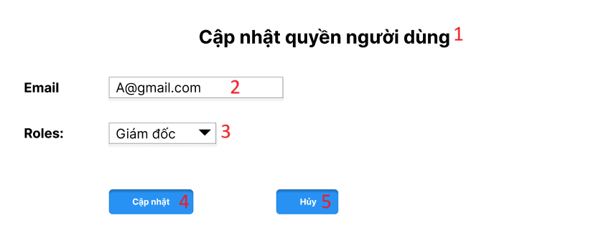

No | Code | Item name | Type | Desc | Init value | Place holder | Opitons
1 | 1 | Cập nhật quyền người dùng | Text | Mô tả tính năng cập nhật quyền người dùng
2 | 2 | Email | Input | Nhập thông tin email của bạn vào ô input. | Email bạn đã đăng kí
3 | 3 | Roles | Drop-down List | Chọn quyền người dùng cho tài khoản | Roles bạn đã chọn |  | Giám đốc, Quản lí, Nhân viên
4 | 4 | Cập nhật | Button | Khi click thì bạn sẽ cập nhật thông tin mới và chuyển trang quản lí tài khoản
5 | 5 | Hủy | Button | Nhập thông tin địa chỉ của bạn vào ô input.

Validate
No | Item name | Rule | Message
1 | Email | string, length <=255, regex(@gmail.com), required | Bạn phải nhập email của bạn Nếu không nhập bạn không thể cập nhật tài khoản
2 | Roles | Bắt buộc phải chọn một trong các quyền | Bạn phải chọn quyền người dùng Nếu không chọn thì sẽ không cập nhật được.

Control
No | Control name | Type | Action
1 | Cập nhật | Button | Khi click thì sẽ cập nhật quyền người dùng và chuyển về trang quản lý Roles
2 | Hủy | Button | Khi click thì sẽ không cập nhật thông tin và hiển thị lại trang cập nhật

Sơ đồ khối(Phong)
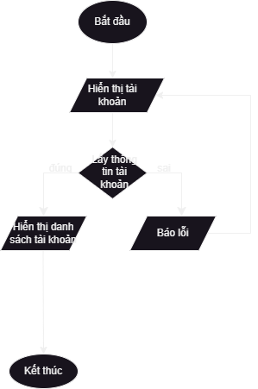
1. Sơ đồ khối đăng nhập | 3. Sơ đồ khối xóa tài khoản
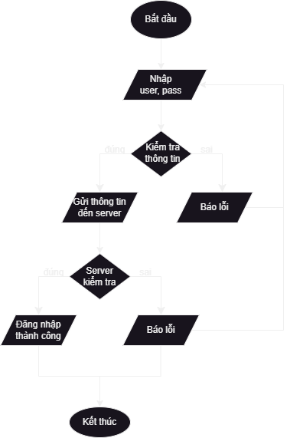
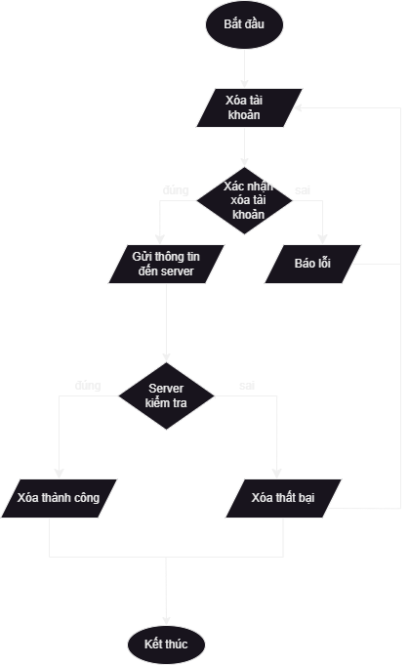

2. Sơ đồ đăng ký(thêm tài khoản) | 4. Sơ đồ khối cập nhật tài khoản
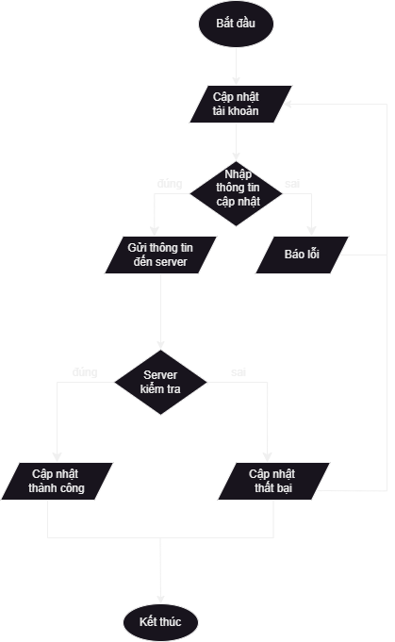

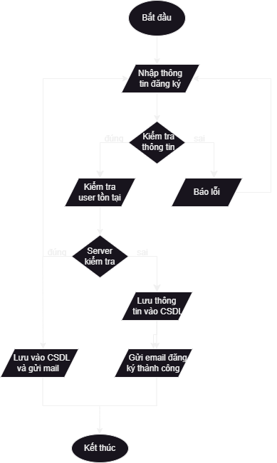

5. Hiển thị danh sách tài khoản

Màn hình đổi tên thư mục và fil
ĐỔI TÊN THƯ MỤC |  |  |  |  | ĐỔI TÊN FILE
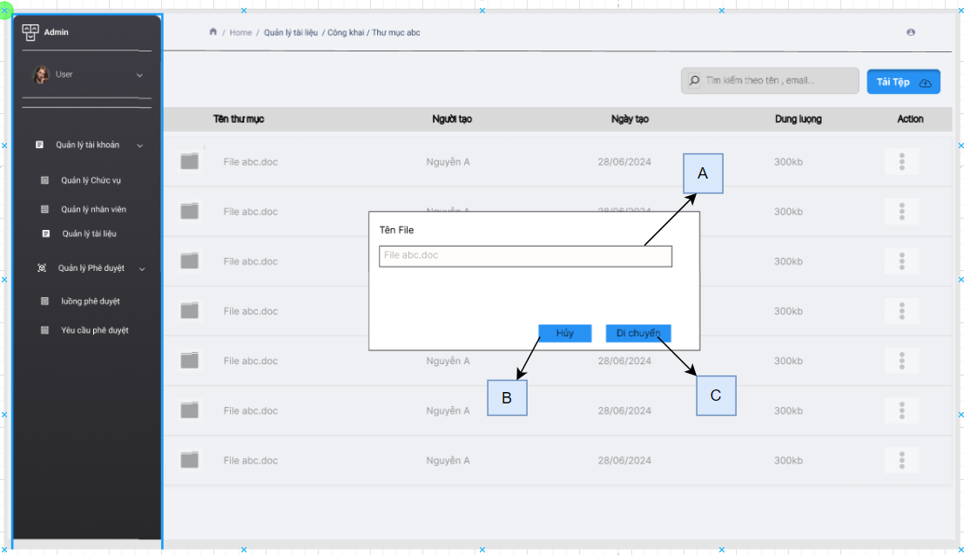
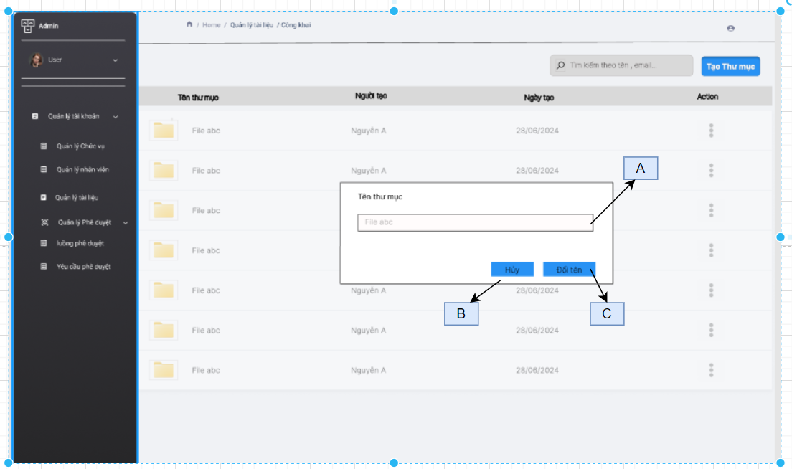

CHI TIẾT:

 | No | Code | Item name | Type | Desc | Init value | Place holder | Opitons
 | 1 | A |  | input | deể đổi tên thư mục hoặc file
 | 2 | B | Hủy | Button | hủy đổi tên thư mục hoặc file
 | 3 | C | Đổi tên | Button | đổi tên thư mục hoặc file
 | Validate
 | No | Item name | Rule | Message

 | Control
 | No | Control name | Type | Action | Des
 | 1 | Hủy | Button | tắt from đổi tên
 | 2 | Đổi tên | Button | Khi click sẽ call api để đổi tên thư mục hoặc file

Màn hình thêm thư mục
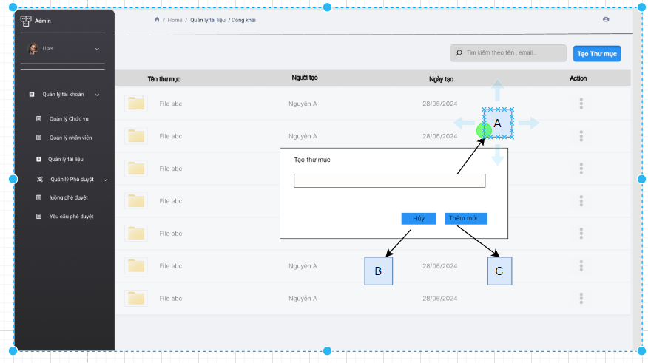
 | THÊM THƯ MỤC

CHI TIẾT:

 |  | No | Code | Item name | Type | Desc | Init value | Place holder | Opitons
 |  | 1 | A |  | input | để nhập tên thư mục
 |  | 2 | B | Hủy | Button | hủy thêm mới thư mục
 |  | 3 | C | Thêm mới | Button | để thêm mới 1 thư mục
 |  | Validate
 |  | No | Item name | Rule | Message

 |  | Control
 |  | No | Control name | Type | Action | Des
 |  | 1 | Hủy | Button | tắt from đổi tên
 |  | 2 | thêm mới | Button | Khi click sẽ call api để thêm mới thư mục

Màn hình xóa thư mục và file
 | XÓA THƯ MỤC HOẶC FILE
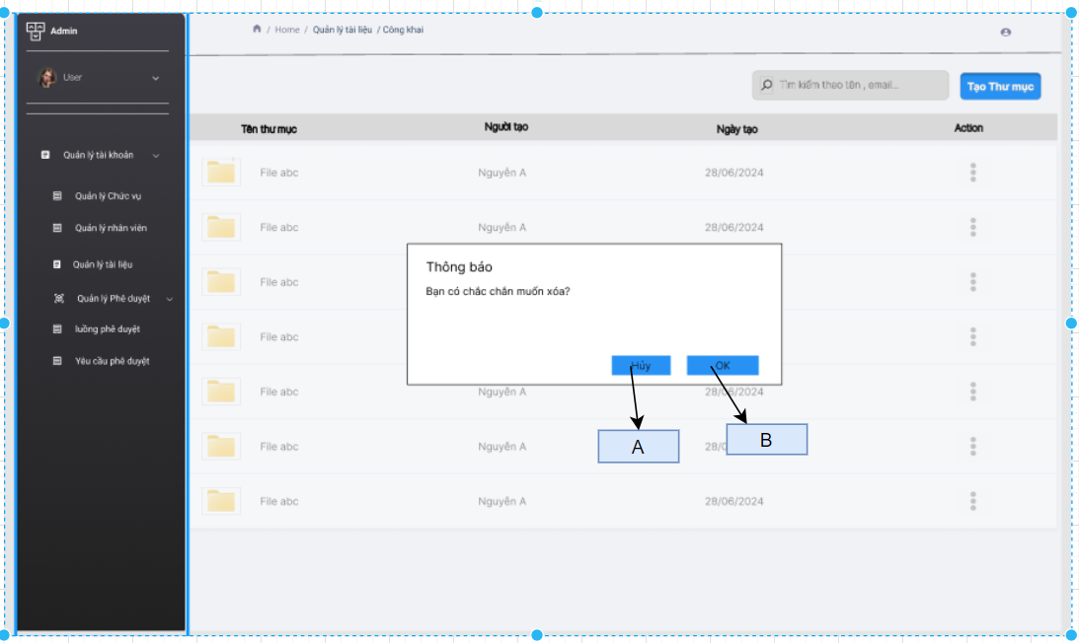

CHI TIẾT:

 |  | No | Code | Item name | Type | Desc | Init value | Place holder | Opitons
 |  | 1 | A | Hủy | Button | Tắt from di chuyển
 |  | 2 | B | ok | Button | Xóa thư mục hoặc file

 |  | Validate
 |  | No | Item name | Rule | Message

 |  | Control
 |  | No | Control name | Type | Action | Des
 |  | 1 | Hủy | Button | tắt from cảng báo xóa
 |  | 2 | Ok | Button | Khi click sẽ call api để xóa thư mục hoặc file

Màn hình di chuyển thư mục và f
Màn hình di chuyển thư mục |  |  |  |  |  |  | Màn hình di chuyển file
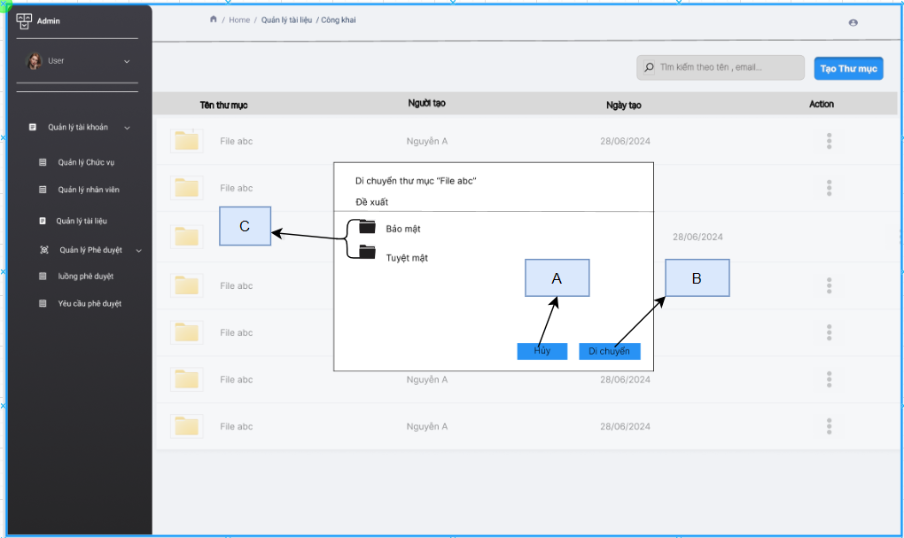
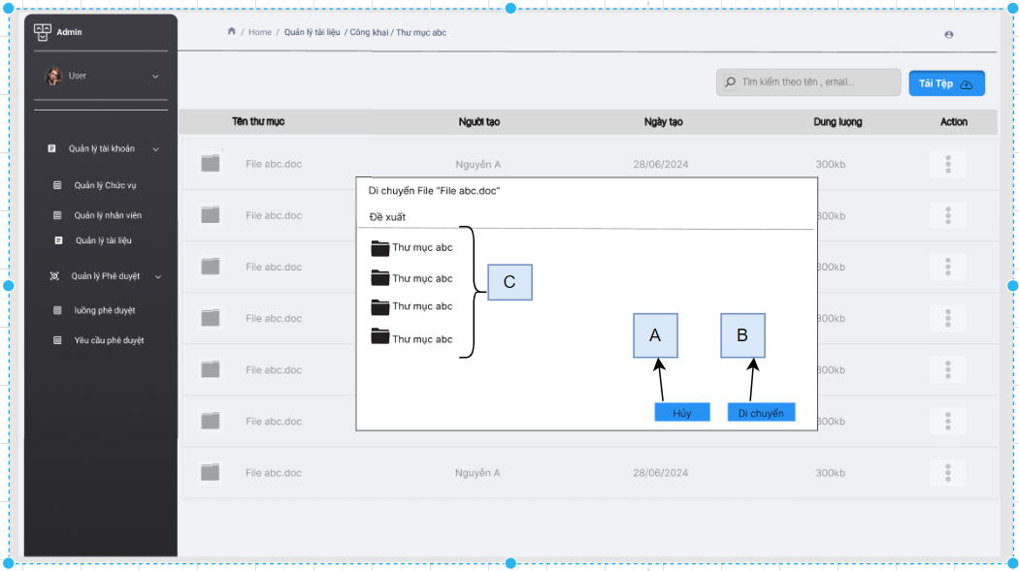

 | CHI TIẾT:

 |  | No | Code | Item name | Type | Desc | Init value | Place holder | Opitons
 |  | 1 | A | Hủy | Button | Tắt from di chuyển
 |  | 2 | B | Di chuyển | Button | để di chuyển thưu mục
 |  | 3 | C |  |  | danh sách thư mục hoặc file có thể di chuyển tới

 |  | Validate
 |  | No | Item name | Rule | Message

 |  | Control
 |  | No | Control name | Type | Action | Des
 |  | 1 | Hủy | Button | tắt from di chuyển
 |  | 2 | Di chuyển | Button | Khi click sẽ call api để di chuyển thư mục hoặc file

Màn hình quản lý file
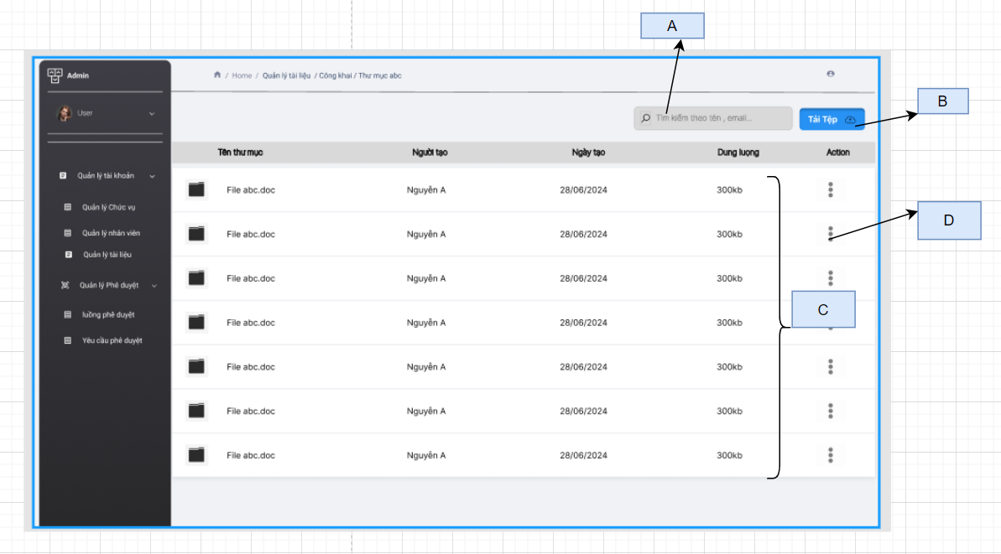

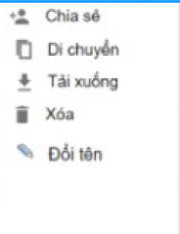

CHI TIẾT:

 | No | Code | Item name | Type | Desc | Init value | Place holder | Opitons
 | 1 | A |  | Input | Tìm kiếm theo tên và người tạo |  | Tìm kiếm theo tên, email
 | 2 | B | Tải tệp | Button | để upload file
 | 3 | C |  | Table | danh sách file quản lý
 | 4 | D |  | Button | khi bấm vào sẽ hiện lên các chức năng khác

 | Validate
 | No | Item name | Rule | Message

 | Control
 | No | Control name | Type | Action | Des
 | 1 | Tải tệp | Button | Hiện lên from để chọn tệp
 | 2 | . . . | Button

Màn hình chia sẻ thư mục và fil
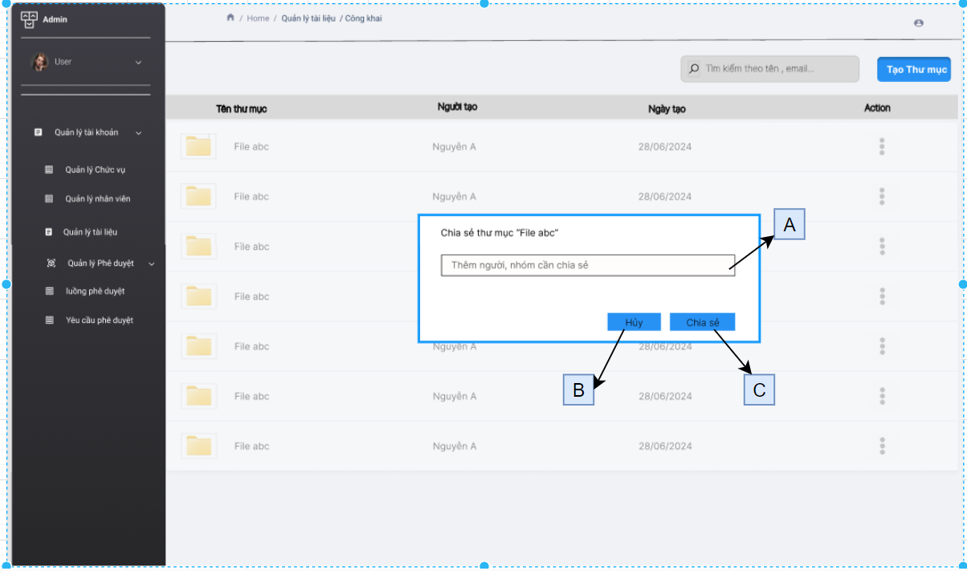

CHI TIẾT:

 | No | Code | Item name | Type | Desc | Init value | Place holder | Opitons
 | 1 | A |  | Input | Tìm kiếm người được chia sẻ
 | 2 | B | Chia sẻ | Button | để chia sẻ thư mục cho người khác đc xem
 | 3 | C | Hủy | Button | Hủy chia sẻ

 | Validate
 | No | Item name | Rule | Message

 | Control
 | No | Control name | Type | Action | Des
 | 1 | Hủy | Button
 | 2 | Chia sẻ | Button | call api để chia sẻ thư mục

Danh sách Luồng phê duyệt(Bảo)
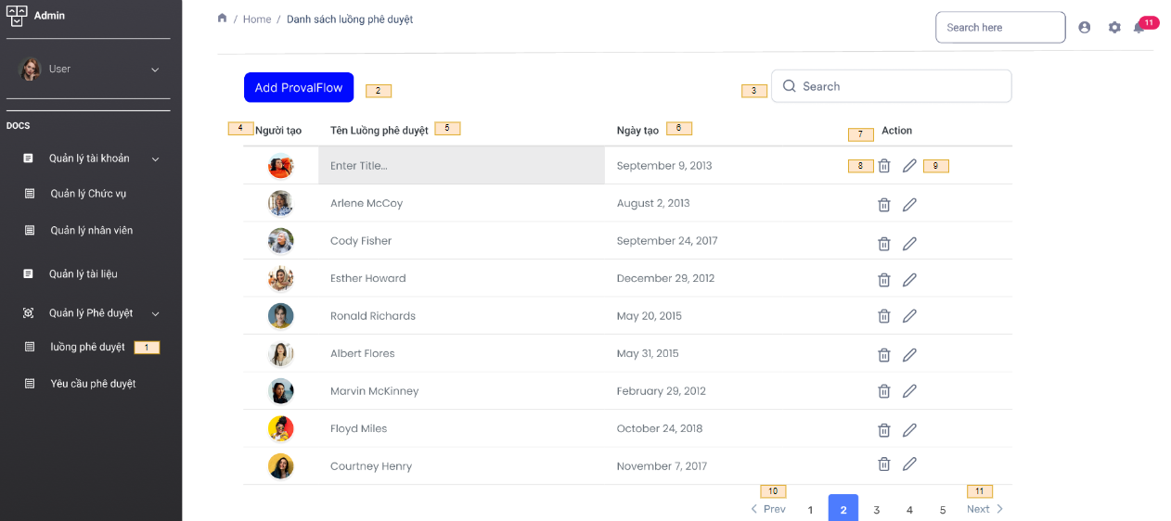

No | Code | Item name | Type | Desc | Init value | Place holder | Opitons
1 | 1 | luồng phê duyệt | link | Quản lý luồng phê duyệt
2 | 2 | Add ProvalFlow | button | Thêm một luồng phê duyệt mới
3 | 3 | Search | input | tìm luồng phê duyệt trong danh sách phê duyệt |  | search here
4 | 4 | Người tạo |  | người tạo luồng phê duyệt
5 | 5 | Tên luồng phê duyệt |  | tên của luồng phê duyệt đó
6 | 6 | Ngày tạo |  | Ngày tạo luồng phê duyệt
7 | 7 | Action |  | Các hành động của người dùng (xóa , edit)
8 | 8 | Icon Xóa | button | Xóa luồng phê duyệt
9 | 9 | Icon sửa | button | Sửa luồng phê duyệt
10 | 10 | Prev | button | Quay lại trang trước
11 | 11 | Next | button | Chuyển sang trang tiếp theo

Validate
No | Item name | Rule | Message

Control
No | Control name | Type | Action | Des
1 | luồng phê duyệt | Link | Gọi Api Hiển thị danh sách các luồng phê duyệt. Mã API: /api/Controller/GetAllFlow
2 | Add ProvalFlow | Button | Khi click sẽ chuyển sang trang Thêm luồng phê duyệt
3 | Search | input | khi người dùng nhập tiêu đề cần tìm kiếm click search thì sẽ call API để hiểnt thị ra danh sách các luồng có name giống với khi người dùng nhập Mã API: /api/Controller/SearchByName?name=....
4 | Icon Xóa | button | khi click sẽ sẽ hiển thị ra thông báo người dùng có muốn xóa
5 | Icon sửa | button | Khi click sẽ hiển thị ra toàn bộ thông tin của luồng phê duyệt
6 | Prev | button | Khi click sẽ quay về trang kế tiếp
7 | Next | button | Khi click sẽ chuyển sang trang kế tiếp

Thêm Luồng phê duyệt(Bảo)
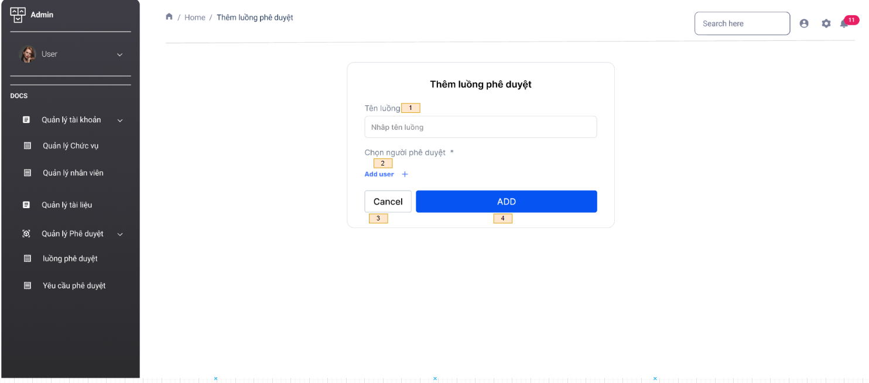

No | Code | Item name | Type | Desc | Init value | Place holder | Opitons
1 | 1 | Tên Luồng | Input | Tên luồng phê duyệt | Empty | Nhập tên luồng
2 | 2 | Chọn người phê duyệt | link | Chọn người phê duyệt cho luồng này
3 | 3 | Cancel | Button | Hủy tạo một luồng phê duyệt mới
4 | 4 | Thêm luồng phê duyệt | Button | Thêm một luồng phê duyệt mới

Validate
No | Item name | Rule | Message
1 | Tên luồng | Requied | Bạn phải nhập tên luồng phê duyệt muốn tạo

Control
No | Control name | Type | Action | Des
1 | Add | Button | Gọi Api Thêm luồng phê duyệt. Mã API: /api/controller/ApprovalFlow
2 | Cancel | Button | Khi click sẽ hủy tạo luồng phê duyệt và quay trở về danh sách luồng phê duyệt
3 | Add user | Link | Click hiển thị ra danh sách user

Xóa Luồng phê duyệt (Bảo)
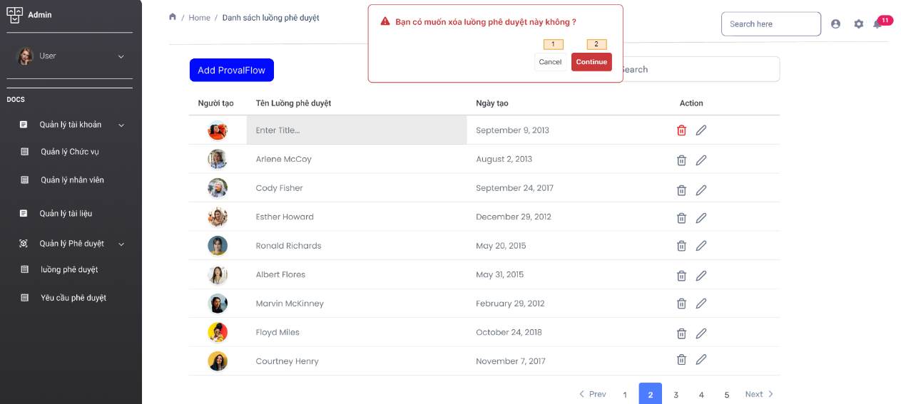

No | Code | Item name | Type | Desc | Init value | Place holder | Opitons
1 | 1 | Cancel | button | Hủy khi không muốn xóa
2 | 2 | Continue | button | thực hiện tiếp tục xóa luồng phê duyệt

Validate
No | Item name | Rule | Message

Control
No | Control name | Type | Action | Des
1 | Cancel | Button | Khi click thì sẽ hủy lệnh xóa và quay trở lại danh sách luồng phê duyệt
2 | Continue | Button | Khi click sẽ thực hiện gọi API xóa luồng phê duyệt. Mã API : /api/Controllers/deleteFlow/{Id}

Edit Luồng phê duyệt (Bảo)
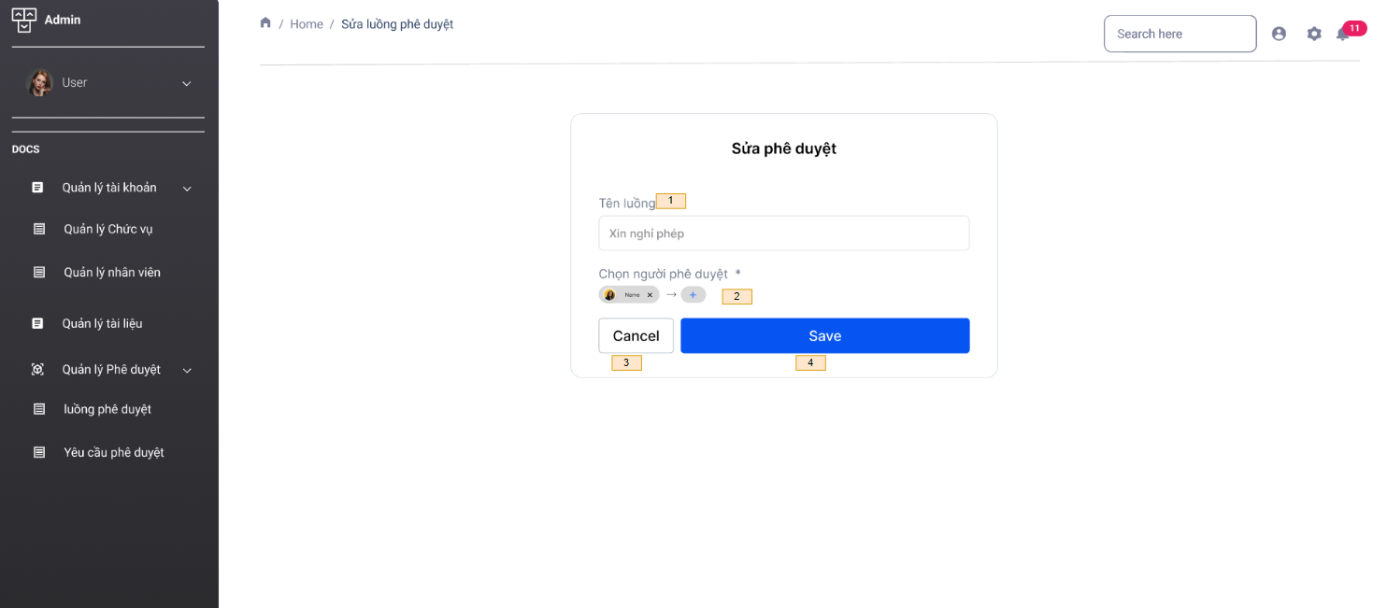

No | Code | Item name | Type | Desc | Init value | Place holder | Opitons
1 | 1 | Tên Luồng | Input | Tên luồng phê duyệt | Xin nghỉ phép
2 | 2 | Chọn người phê duyệt | link | Xóa người phê duyệt hoặc thêm người phê duyệt
3 | 3 | Cancel | Button | Hủy chỉnh sửa luồng phê duyệt
4 | 4 | Save | Button | Lưu chỉnh sửa luồng phê duyệt

Validate
No | Item name | Rule | Message
1 | Tên luồng | Requied | Tên luồng phê duyệt không được bỏ trống
2 | Chọn người phê duyệt | Requied | Người phê duyệt không được bỏ trống

Control
No | Control name | Type | Action | Des
1 | Save | Button | Gọi Api Edit luồng phê duyệt. Mã API:/api/controller/EditFlow/{id}
2 | Cancel | Button | Khi click sẽ hủy sửa luồng phê duyệt và quay trở về danh sách luồng phê duyệt
3 | icon + | Link | Click hiển thị ra danh sách user , chọn thêm người phê duyệt
4 | icon X | Link | Click xóa người phê duyệt hiện tại

Danh sách tất cả các Requests(B
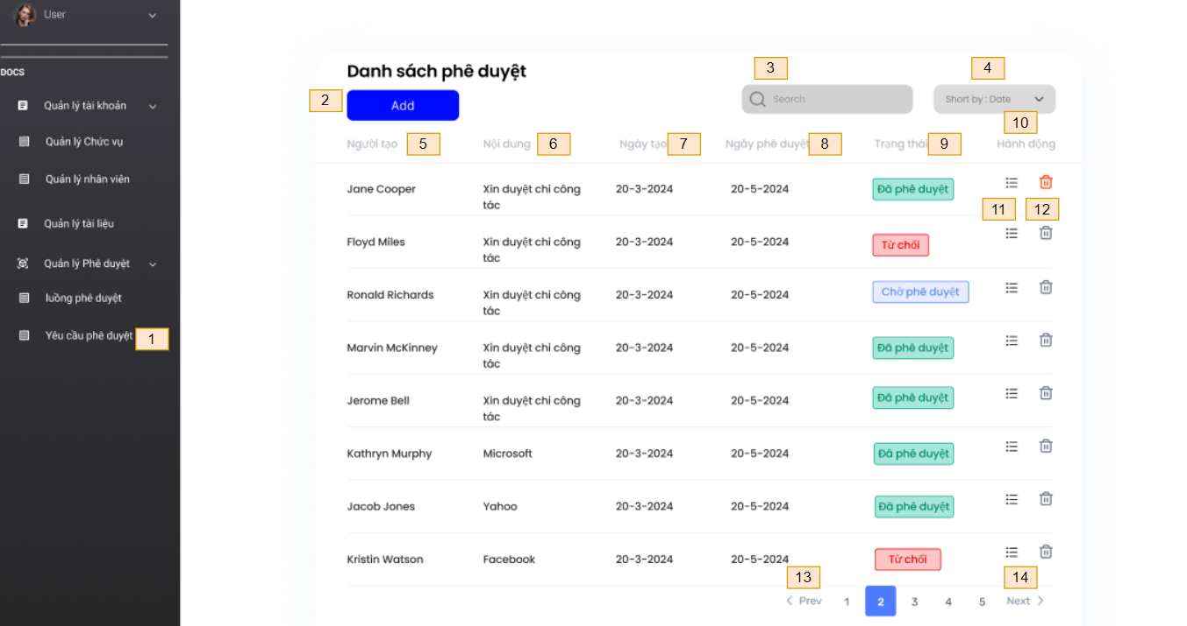

No | Code | Item name | Type | Desc | Init value | Place holder | Opitons
1 | 1 | Yêu cầu phê duyệt | link | Quản lý các yêu cầu phê duyệt
2 | 2 | Add | button | Thêm một yêu cầu phê duyệt mới
3 | 3 | Search | input | tìm luồng phê duyệt trong danh sách phê duyệt tìm theo tên |  | search
4 | 4 | Search by date | input | tìm luồng phê duyệt trong danh sách phê duyệt tìm theo ngày tháng năm
5 | 5 | Người tạo |  | cột chưa danh sách người tạo yêu cầu
6 | 6 | Nội dung |  | cột chứa tiêu đề yêu cầu
7 | 7 | Ngày tạo |  | cột chứa ngày tạo yêu cầu
8 | 8 | Ngày Phê duyệt |  | cột chứa ngày duyệt yêu cầu
9 | 9 | trạng thái |  | trạng thái chờ phê duyệt
10 | 10 | Hành động |  | Cột chứa các hành động của người dùng
11 | 11 | icon 3 gạch | link | Xem thông tin chi tiết yêu cầu
12 | 12 | icon thùng rác | button | Xóa bỏ 1 yêu cầu
13 | 13 | pre | button | chuyển về trang kế tiếp
14 | 14 | next | button | Chuyển tới trang kế tiếp

Validate
No | Item name | Rule | Message

Control
No | Control name | Type | Action | Des
1 | luồng phê duyệt | Link | Gọi Api Hiển thị danh sách các yêu cầu phê duyệt. Mã API: api/Controller/GetRequest
2 | Add | Button | Khi click sẽ chuyển sang trang Thêm yêu cầu phê duyệt
3 | Search | input | khi người dùng nhập tiêu đề cần tìm kiếm click search thì sẽ call API để hiểnt thị ra danh sách cá tiêu đề có name giống với khi người dùng nhập Mã API: api/Controller/SearchByName?name=....
4 | Search by date | date | khi người dùng nhập tiêu đề cần tìm kiếm click search thì sẽ call API để hiểnt thị ra danh sách cá tiêu đề có name giống với khi người dùng nhập Mã API: /api/Controller/SearchbyDate?2023-01-01&endDate=2023-12-31
5 | Icon thùng rác | button | khi click sẽ sẽ hiển thị ra thông báo người dùng có muốn xóa
6 | Icon ba gạch | link | Khi click sẽ call API hiển thị ra danh sách toàn bộ thông tin của một yêu cầu phê duyệt Mã API: /api/Controller/GetRequest/{id}
7 | Prev | button | Khi click sẽ quay về trang kế tiếp
8 | Next | button | Khi click sẽ chuyển sang trang kế tiếp

Tạo phê duyệt (Bảo)
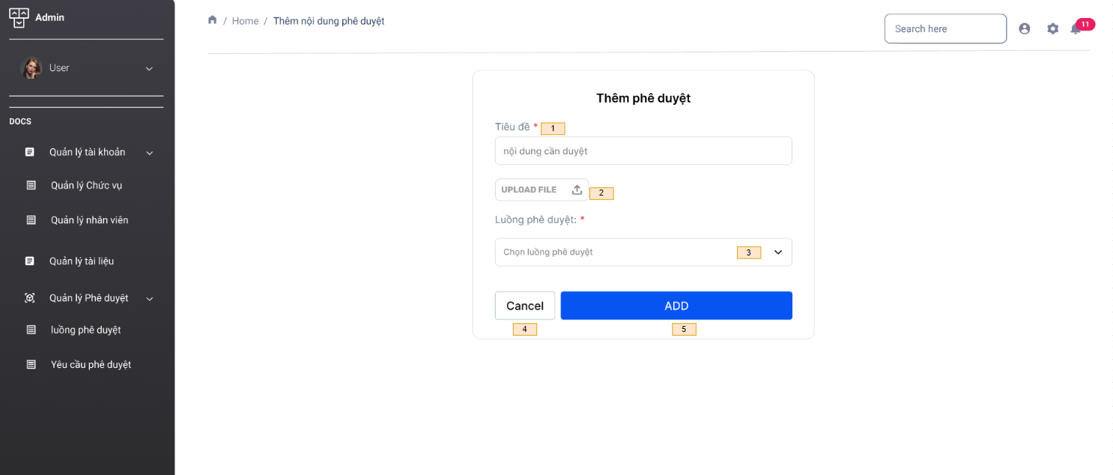

No | Code | Item name | Type | Desc | Init value | Place holder | Opitons
1 | 1 | Tiêu đề | Input | Tiêu đề cần được phê duyệt | Empty | nội dung cần duyệt
2 | 2 | upload file | file | Upload tài liệu liên quan | Empty
3 | 3 | Luồng phê duyệt | select option
4 | 4 | Cancel | button | Hủy tạo phê duyệt mới
5 | 5 | ADD | button | thêm một phê duyệt mới

Validate
No | Item name | Rule | Message
1 | Tiêu đề | Requied | Tiêu đề phê duyệt không được để trống
2 | luồng phê duyệt | Requied | Luồng phê duyệt không được bỏ trống

Control
No | Control name | Type | Action | Des
1 | upload file | Button | khi click hiện ra các tập file mà bạn muốn upload lên
2 | Chọn luồng phe duyệt | select option | khi click drop ra danh sách các luồng phê duyệt đã được tạo
3 | Cancel | Button | Di chuyển sang màn hình quên mật khẩu: Mã màn hinh xxx
4 | Add | Button | Khi click call API Thêm phê duyệt. API: api/controller/AddRequestApproval

Chi tiết tài liệu phê duyệt(Bảo
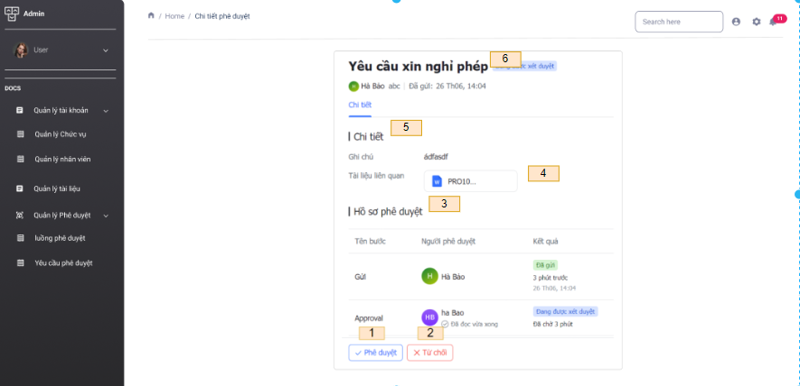

No | Code | Item name | Type | Desc | Init value | Place holder | Opitons
1 | 1 | Phê duyệt | button | Đồng ý phê duyệt yêu cầu này
2 | 2 | từ chối | button | từ chối phê duyệt yêu cầu này
3 | 3 | Hồ sơ phê duyệt |  | theo dõi tiến trình phê duyệt
4 | 4 | tài liệu liên quan | file | tài liệu liên quan đến yêu cầu
5 | 5 | Tiêu đề yêu cầu |  | tiêu đề yêu cầu mà nhân viên muốn duyệt

Validate
No | Item name | Rule | Message

Control
No | Control name | Type | Action | Des
1 | Phê duyệt | Button | Gọi Api đồng ý phê duyệt . Mã API:/api/controller/RequestApproval/{id}/Approval
2 | Từ chối | Button | Gọi Api từ chối phê duyệt . Mã API:/api/controller/RequestApproval/{id}/reject

Xóa tài liệu phê duyệt(Bảo)
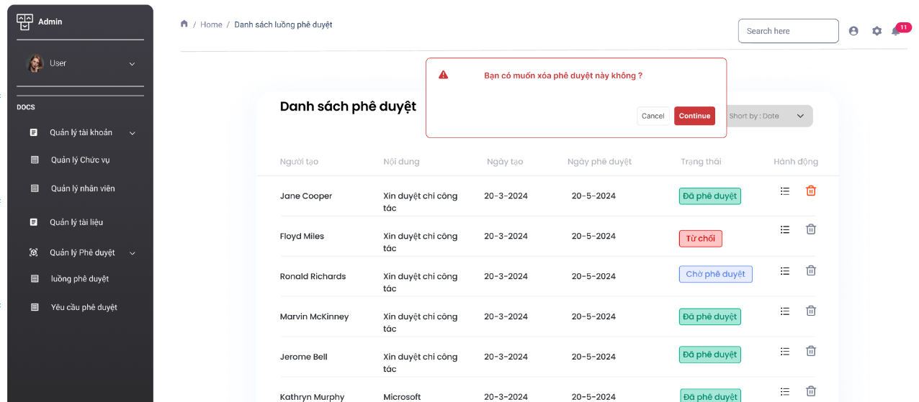

No | Code | Item name | Type | Desc | Init value | Place holder | Opitons
1 | 1 | Cancel | button | Hủy khi không muốn xóa
2 | 2 | Continue | button | thực hiện tiếp tục xóa phê duyệt

Validate
No | Item name | Rule | Message

Control
No | Control name | Type | Action | Des
1 | Cancel | Button | Khi click thì sẽ hủy lệnh xóa và quay trở lại danh sách phê duyệt
2 | Continue | Button | Khi click sẽ thực hiện gọi API xóa yêu cầu phê duyệt API :/api/Controllers/deleteRequest/{Id}

